Sheet2
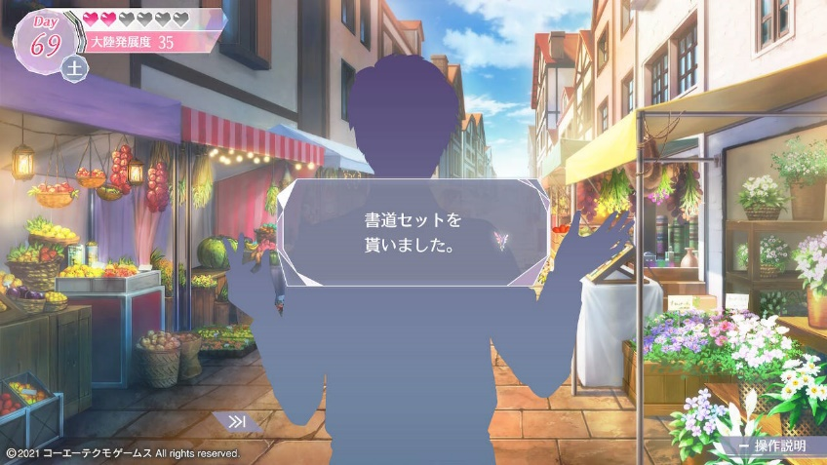
画像のようなグラデっぽいシルエットのかかった立ち絵でお願いします。

立ち絵自体は全身用意してください。サイズはリート・クラインなど主要キャラと同一です。

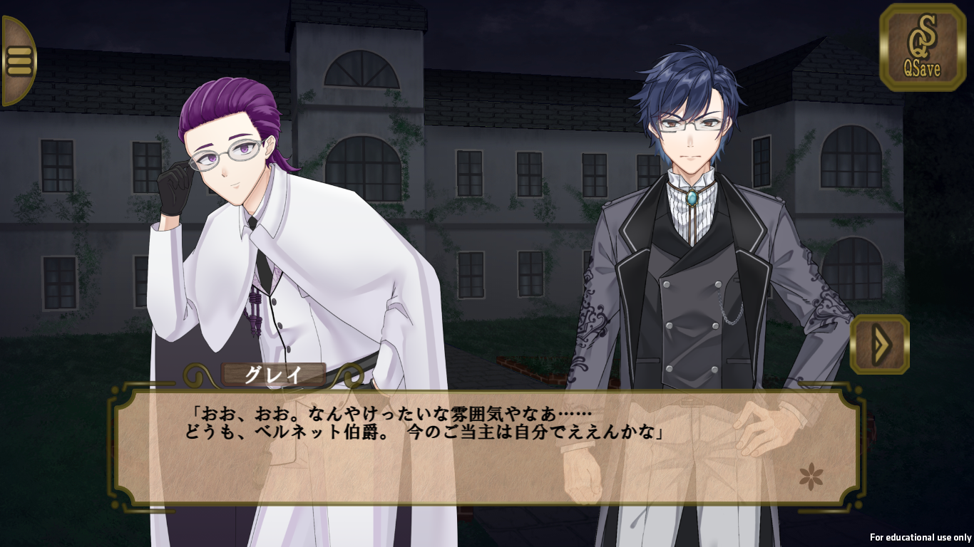
幼女の立ち絵のみ、テキストボックスの関係上身長に気を付けてください。（テキストボックスに被らないように）
大体リートの服のボタン真ん中あたりの身長くらいで調整してください。最悪箱の上乗ってる系でもいいです

